Prueba Documentos
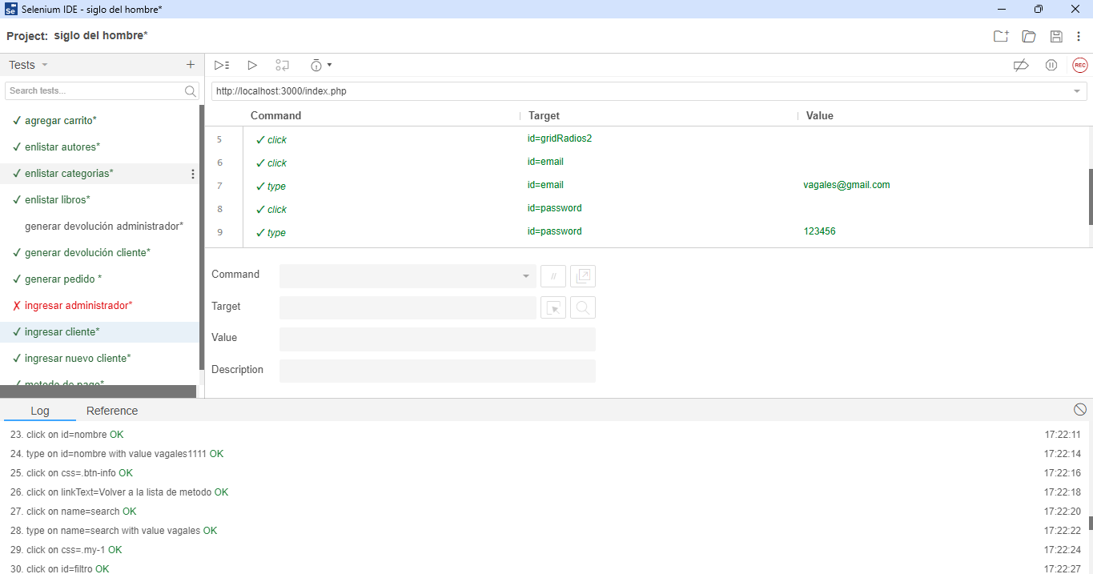
Prueba de Caja Negra

INFORMACION GENERAL | Busca asegurar que el código funciona de acuerdo con las especificaciones y que el módulo lógico es válido. Los aspectos a considerar son los siguientes: Rutinas de excepción, Rutinas de error, Manejo de parámetros, Validaciones, Valores válidos, Valores límites, Rangos, Mensajes posibles

Identificador Prueba | Nombre Prueba |  | Responsable
siglo ingresar | Ingresar |  | Luis Mendez
Descripción | Probar el ingreso de un usuario tipo cliente

Servicio / Componente Probado
Verificar que al ingresar correctamente los datos de un usuario tipo administrador el sistema redirija correctamente y ingresa al sistema

Perrequisitos
El usuario debe estar registrado en el sistema, y ser de tipo cliente

Método Utilizado | Instrucciones de la Prueba
Prueba de la caja negra | Ingresar al index de la aplicacion despues de ingresar correctamente los valores en el formulario de ingreso

Datos Entrada |  | Salida Esperada
correo, contraseña y rol |  | ingreso satisfactorio o no.

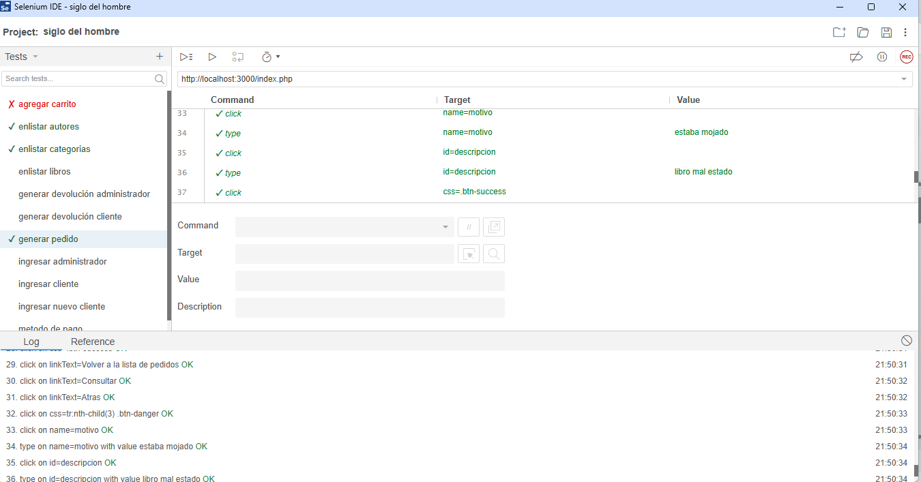

Identificador Prueba | Nombre Prueba |  | Responsable
Generacion de pedido | generar pedido |  | Luis Mendez
Descripción | verificar que al realizar un pedido

Servicio / Componente Probado
Verificar que, al ingresar correctamente los datos de un usuario tipo administrador, el sistema permita generar un pedido exitosamente y redirija a la pantalla correspondiente donde se pueda visualizar la confirmación del pedido realizado.

Perrequisitos
El usuario debe estar registrado previamente en el sistema con un rol válido de tipo administrador para poder acceder a la funcionalidad de generación de pedidos.

Método Utilizado | Instrucciones de la Prueba
Prueba de la caja negra | Acceder a la página principal de la aplicación index tras ingresar correctamente los valores requeridos en el formulario de inicio de sesión.

Datos Entrada |  | Salida Esperada
Código de Documento y nombre del Documento |  | Crear registro, modificar los registros y eliminar registros

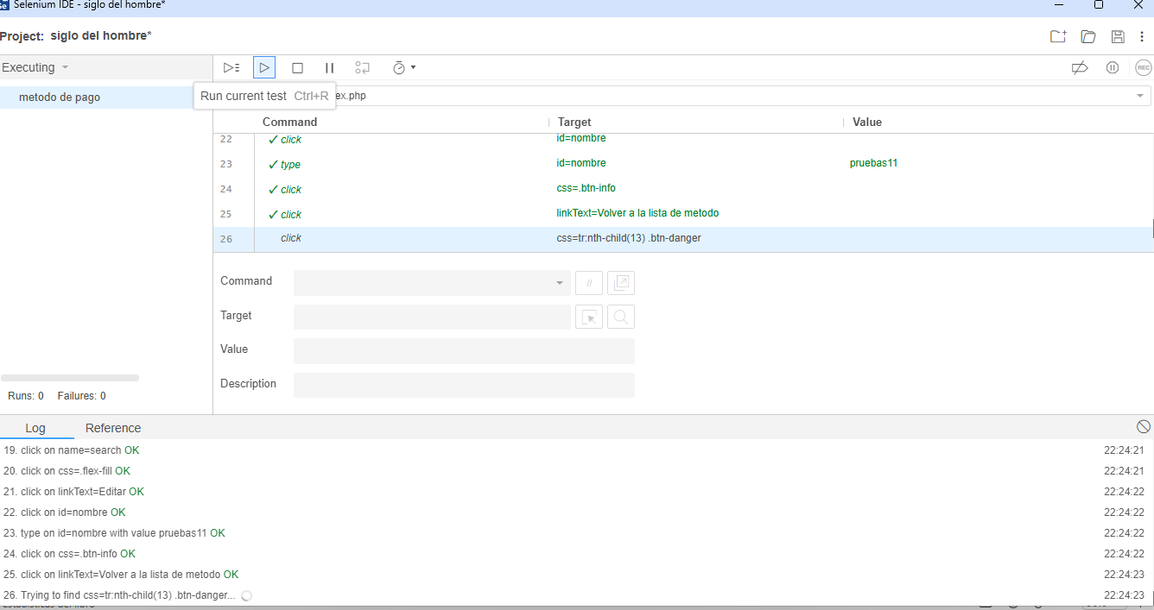

Identificador Prueba | Nombre Prueba |  | Responsable
siglo verificar | verificar |  | Luis Mendez
Descripción | Verificar que, al realizar un pedido, el sistema permita seleccionar un método de pago válido, procese correctamente la transacción y muestre una confirmación del pedido y del pago realizado.

Servicio / Componente Probado
Verificar que, al ingresar correctamente los datos de un usuario tipo administrador, el sistema permita generar un pedido y procesar el método de pago seleccionado, mostrando una confirmación exitosa.

Perrequisitos
El usuario debe estar registrado previamente en el sistema con un rol válido de tipo administrador para acceder a la funcionalidad de generación de pedidos y seleccionar un método de pago.

Método Utilizado | Instrucciones de la Prueba
Prueba de la caja negra | Acceder a la funcionalidad principal de la aplicación después de ingresar correctamente las credenciales en el formulario de inicio de sesión.

Datos Entrada |  | Salida Esperada
Código de Documento y nombre del Documento |  | Crear registro, modificar los registros y eliminar registros

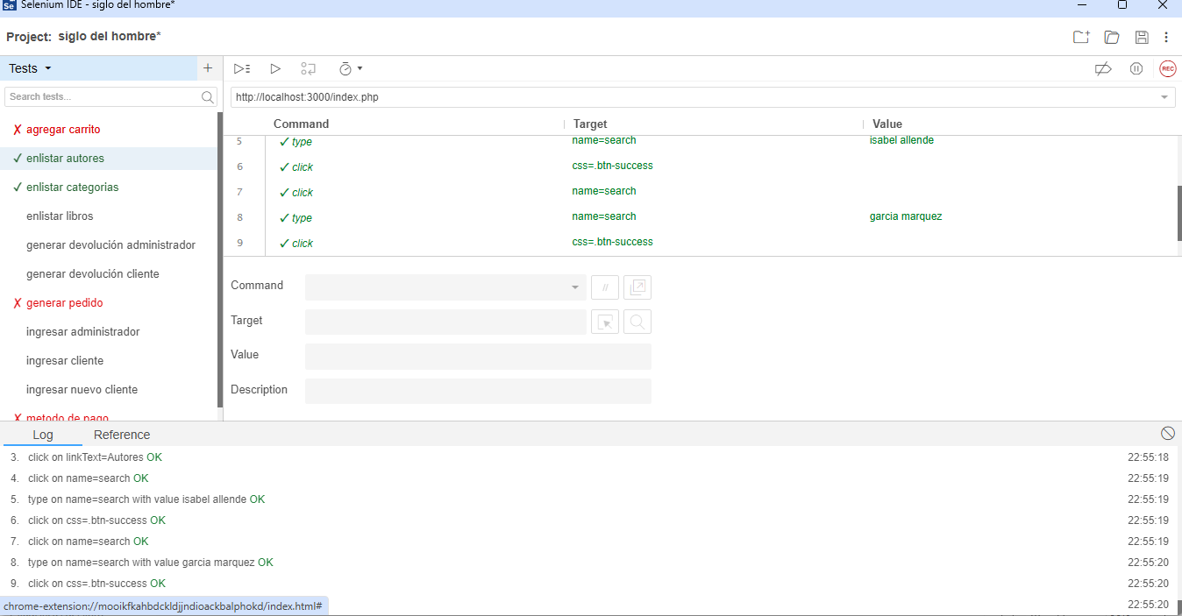
Identificador Prueba | Nombre Prueba |  | Responsable
siglo mis pedidos | mis pedidos |  | Luis Mendez
Descripción | Verificar que, al realizar un pedido, el sistema permita seleccionar un autor válido de la lista, registre correctamente la selección y muestre una confirmación con los detalles del pedido y del autor seleccionado.

Servicio / Componente Probado
Verificar que, al ingresar correctamente las credenciales de un usuario tipo administrador, el sistema permita generar un pedido, procesar el método de pago seleccionado y mostrar una confirmación exitosa.

Perrequisitos
Verificar que, al ingresar correctamente las credenciales de un usuario tipo administrador, el sistema permita generar un pedido, procesar el método de pago seleccionado y mostrar una confirmación exitosa.

Método Utilizado | Instrucciones de la Prueba
Prueba de la caja negra | El usuario debe estar previamente registrado en el sistema con un rol válido de administrador para acceder a la funcionalidad de generación de pedidos y elegir un método de pago.

Datos Entrada |  | Salida Esperada
Código de Documento y nombre del Documento |  | Crear registro, modificar los registros y eliminar registros

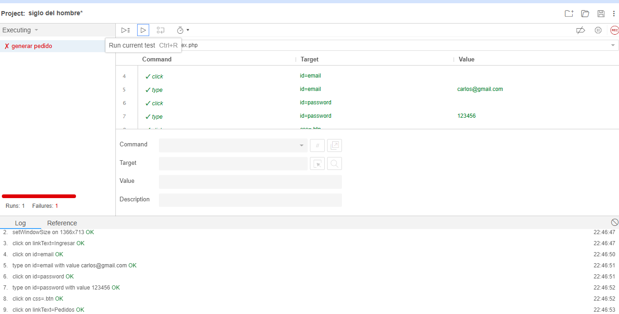
 | Nombre Prueba |  | Responsable
generar pedido | generar |  | Luis Mendez
Descripción | Al generar un pedido, el usuario debe seleccionar un autor válido desde una lista desplegable o de opciones visibles.

Servicio / Componente Probado
Al ingresar con credenciales de administrador, el sistema debe permitir generar un pedido, procesar el método de pago seleccionado y mostrar una confirmación exitosa.

Perrequisitos
Al ingresar con credenciales de administrador, el sistema debe permitir crear un pedido, registrar el método de pago seleccionado y mostrar una confirmación exitosa.

Método Utilizado | Instrucciones de la Prueba
Prueba de la caja negra | El usuario debe estar registrado con un rol válido de administrador para acceder a la funcionalidad de generación de pedidos y seleccionar un método de pago.

Datos Entrada |  | Salida Esperada
Código de Documento y nombre del Documento |  | Crear registro, modificar los registros y eliminar registros

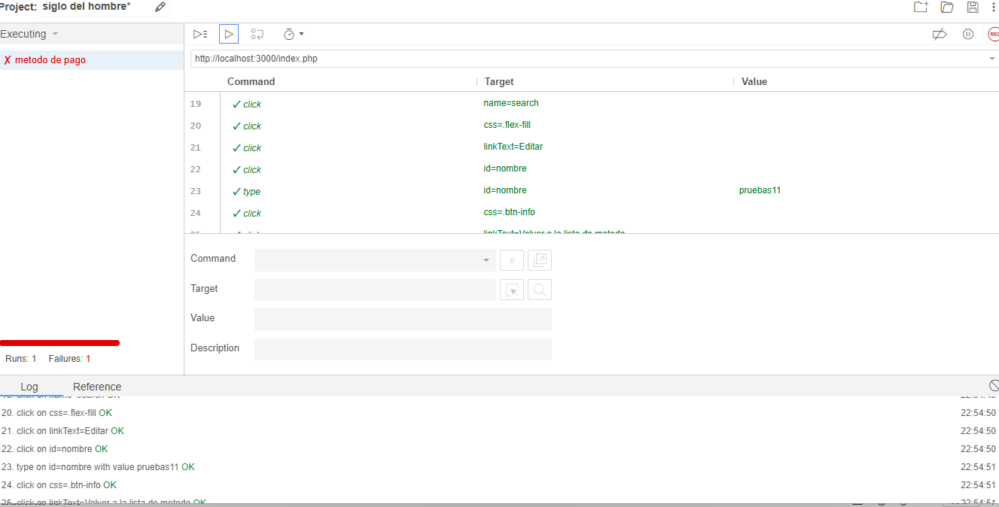
 | Nombre Prueba |  | Responsable
metodo de pago | pagar |  | Luis Mendez
Descripción | Al generar un pedido, el usuario debe seleccionar un método de pago válido desde una lista desplegable o de opciones visibles.

Servicio / Componente Probado
Al ingresar con credenciales de administrador, el sistema debe permitir seleccionar y procesar un método de pago válido y mostrar una confirmación exitosa.

Perrequisitos
Al ingresar con credenciales de administrador, el sistema debe permitir registrar el método de pago seleccionado, procesarlo y mostrar una confirmación exitosa.

Método Utilizado | Instrucciones de la Prueba
Prueba de la caja negra | El usuario debe estar registrado con un rol válido de administrador para acceder a la funcionalidad de selección y registro del método de pago.

Datos Entrada |  | Salida Esperada
Código de Documento y nombre del Documento |  | Crear registro, modificar los registros y eliminar registros

